FT11194 送货单
汭 珩 发 货 清 单

 |  |  | Shipping Date 发货日期: | 2026-01-05
 |  |  | 快递单号: | SF5127234749946

ORDER NR | Item Code | ARTICLE | Colour | Size | Order Qty | Back-up Qty | Total Qty | Carton #/Total | Net Weight (kg) | Gross Weight (kg) | REMARK
订单号 | 产品型号 | 款号 | 颜色 | 尺码 | 订单数 | 备品数 | 实发数量 | 总箱数\箱号 | 净重（公斤) | 毛重（公斤) | 备注
FT11194 | Heat transfer printing | 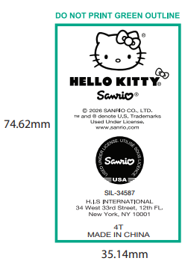 | 白色 | 4T | 105 | 45 | 150 | 1号箱 | 1.8KG | 2.18KG | 34.5*25.5*20cm
 |  |  |  | 5 | 176 | 24 | 200
 |  |  |  | 6 | 328 | 52 | 380
 |  |  |  | 7-8 | 554 | 46 | 600
 |  |  |  | 10-12 | 454 | 23 | 477
 |  |  |  | 14-16 | 277 | 73 | 350

箱贴
Factory name (工厂名称)
PO. Number(订单号) | FT11194
Product Code.(产品编号) | Heat transfer printing | Carton No.(箱号):
Inner Packages(包装方式） | 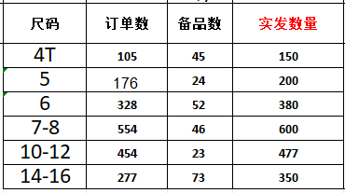 | 1号
Carton Dimension（箱规） | 34.5*25.5*20cm
Gross Weight（毛重） | 2.18kg
Net Weight（净重） | 1.8kg
Remark（备注）

